FARAD
FARAD - LISTA PRECIOS 01 DE JULIO 2023

TUERCAS ANTIRROBO MODELO GALAXY LOCK CABEZAL GIRATORIO

CODIGO | MARCA | MODELO | PRECIO
A1C/M | FIAT | 500, TORO, | $ 23,749.26
A2C/M | FIAT | PALIO, SIENA, IDEA, PUNTO, ARGO, | $ 23,749.26
BE8/M | CITROEN | AIRCROSS, C4 LOUNGE, BERLINGO | $ 23,749.26
 | PEUGEOT | 206/207/208, 408, 308, 3008
DLF2/M | DODGE | JOURNEY | $ 23,749.26
H/M | FORD | ECOSPORT,FIESTA,FOCUS,MONDEO | $ 23,749.26
 | CHEVROLET | S10,TRAILBLAZER,ONIX,PRISMA
I/M | HYUNDAI | GRAND SANTA FE | $ 23,749.26
 | CHEVROLET | AGILE, CORSA, ASTRA, MERIVA, VECTRA
 | RENAULT | CLIO, KANGOO, SYMBOL, SANDERO
R1/M | NISSAN | FRONTIER 2000, | $ 23,749.26
ZA/M | VOLSKWAGEN 5T | VENTO,BORA,GOLF,TIGUAN,PASAT,FOX,POLO | $ 23,749.26
 | AUDI | A1,A3,A5, FORD TERRITORY
482/M | TOYOTA | HILUX,COROLLA,ETIOS,YARIS,SW4,RAV4 | $ 23,749.26
AC1C/M | HONDA | TODOS | $ 23,749.26
HA4/M | FORD | F-150 RAPTOR / LARIAT, MAVERICK | $ 23,749.26

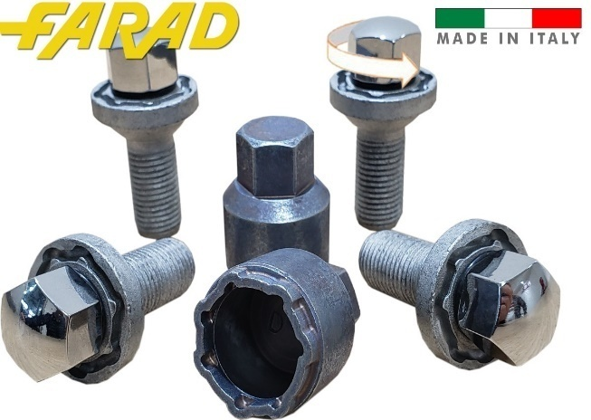
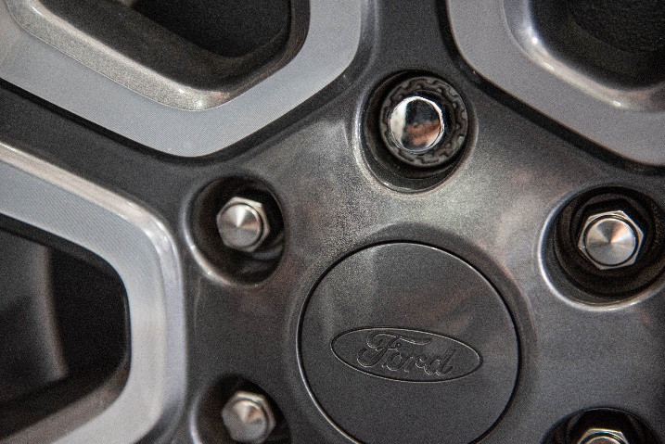

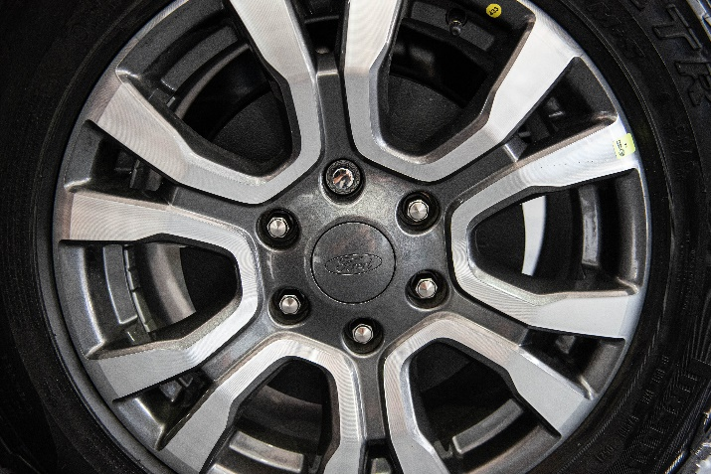
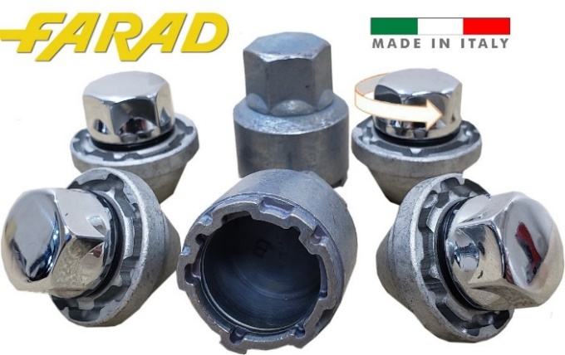

TUERCAS ANTIRROBO MODELO STAR LOCK CABEZAL GIRATORIO

CODIGO | MARCA | MODELO | PRECIO
A1C/E | JEEP | RENEGADE | $ 20,967.46
A2C/E | FIAT | PALIO, SIENA, IDEA, PUNTO, ARGO, | $ 20,967.46
 |  | STRADA, DOBLO, UNO NUEVO
BE8/E | CITROEN | AIRCROSS, C4 LOUNGE, BERLINGO | $ 23,749.26
 | PEUGEOT | 206/207/208, 408, 308, 3008
HA/E | FORD | ECOSPORT,FIESTA,FOCUS,MONDEO | $ 20,967.46
 | CHEVROLET | S10,TRAILBLAZER,ONIX,PRISMA
 | HYUNDAI | GRAND SANTA FE
I3/E | CHEVROLET | AGILE, CORSA, ASTRA, MERIVA, VECTRA | $ 20,967.46
 | RENAULT | CLIO, KANGOO, SYMBOL, SANDERO
L2/E | VOLSKWAGEN | GOL G4/G5, SAVEIRO, UP, VOYAGE, TIGGO 5 | $ 20,967.46
PP14/E | VOLSKWAGEN/AUDI | AMAROK, TOUAREG, SPRINTER, Q7 | $ 23,749.26
ZA/E | VOLSKWAGEN 5T | VENTO,BORA,GOLF,TIGUAN,PASAT,FOX,POLO | $ 20,967.46
 | AUDI | A1,A3,A5 , FORD TERRITORY
482/E | TOYOTA (Aleación) | HILUX,COROLLA,ETIOS,PRIUS,YARIS,SW4,RAV4 | $ 20,967.46
AC1/E | HONDA | TODOS | $ 22,798.26

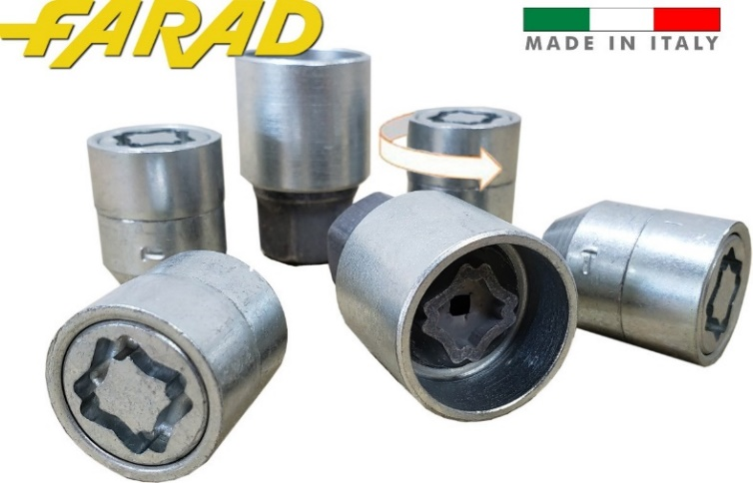


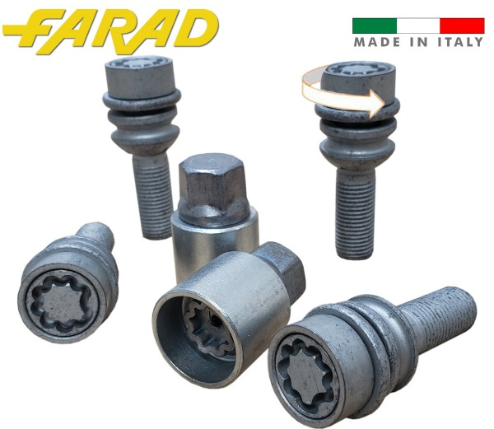

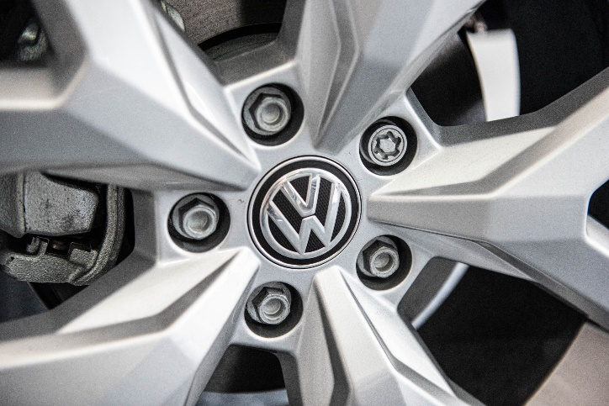

TUERCAS ANTIRROBO MODELO FLOWER LOCK CABEZAL GIRATORIO

CODIGO | MARCA | MODELO | PRECIO
BV2/D | JEEP | RENEGADE / PARTNER CHAPA | $ 12,694.21
B02/D | FIAT | PALIO, SIENA, IDEA, PUNTO, ARGO, STRADA | $ 12,694.21
 |  | DOBLO, UNO NUEVO
BE8/D | CITROEN | AIRCROSS, C4 LOUNGE, BERLINGO | $ 12,694.17
 | PEUGEOT | 206/207/208, 408, 308, 3008
D2/D | FORD | ECOSPORT,FIESTA,FOCUS,MONDEO | $ 12,694.17
 | CHEVROLET | S10,TRAILBLAZER,ONIX,PRISMA
 | HYUNDAI | GRAND SANTA FE
B12/D | CHEVROLET | AGILE, CORSA, ASTRA, MERIVA, VECTRA | $ 12,694.17
 | RENAULT | CLIO, KANGOO, SYMBOL, SANDERO
BR37/D | VOLSKWAGEN | GOL G4/G5, SAVEIRO, UP, VOYAGE | $ 12,694.17
D14/D | NISSAN | FRONTIER 2000, | $ 12,694.17
B54/D | VOLSKWAGEN 5T | VENTO,BORA,GOLF,TIGUAN,PASAT,FOX,POLO | $ 12,694.17
 | AUDI | A1,A3,A5
D4/D | TOYOTA (Chapa) | HILUX,COROLLA,ETIOS,PRIUS,YARIS,SW4,RAV4 | $ 12,694.17
D22/D | HONDA | TODOS | $ 12,694.16

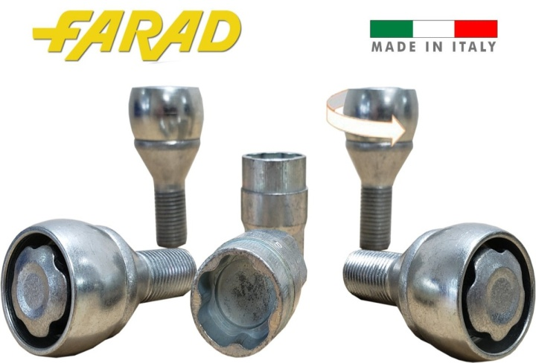
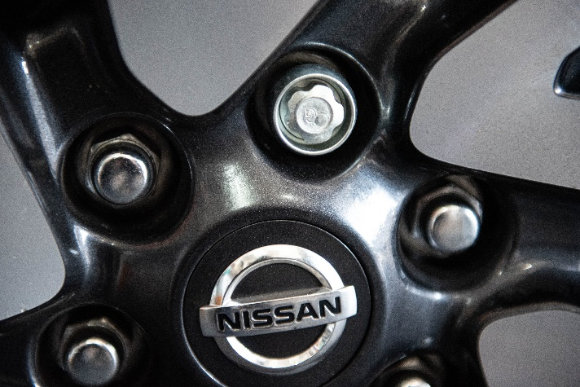

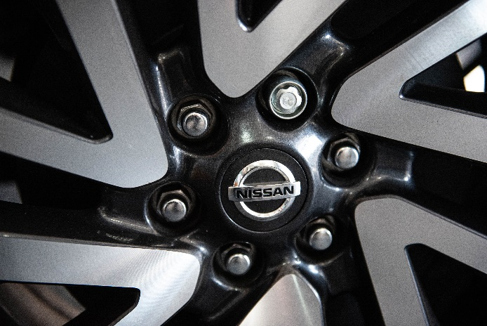
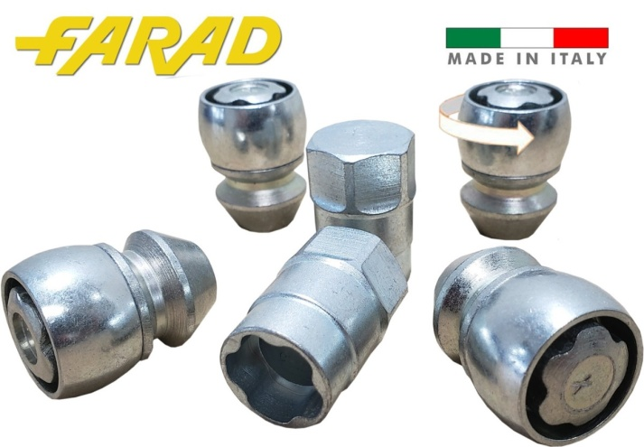

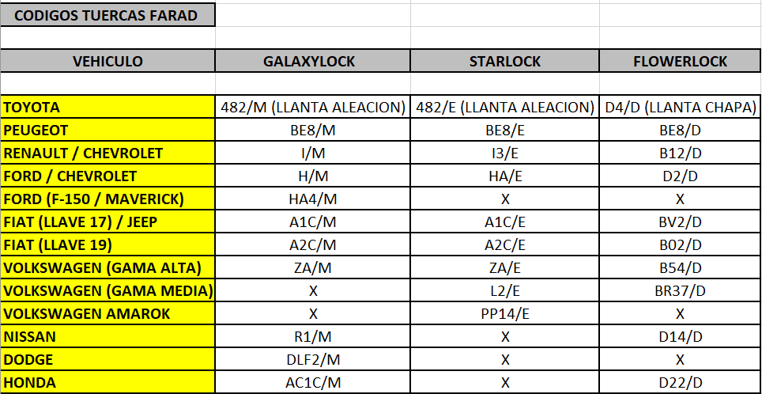

PORTA BICICLETAS DE ALUMINIO

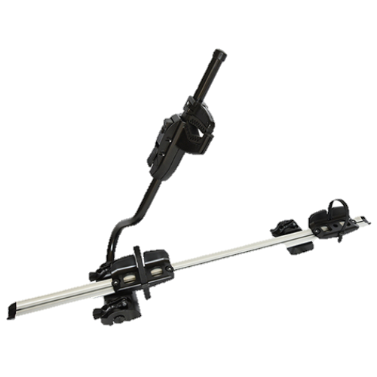
 | CODIGO | DESCRIPCION | PRECIO
 | 90732 | PORTA BICICLETA FARAD | $ 98,187.14
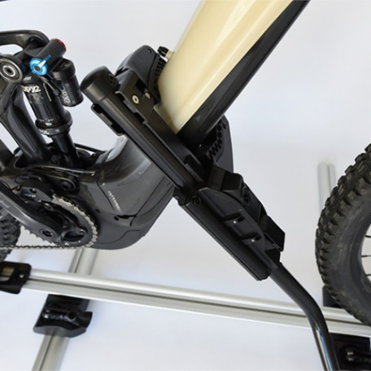

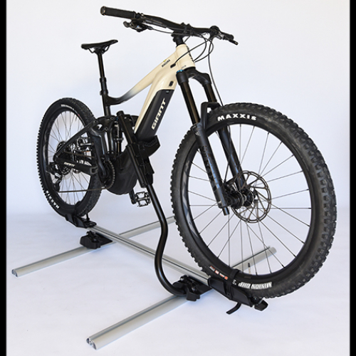

VALIJAS PORTAEQUIPAJE DOBLE APERTURA

VALIJA KORAL N19 NG (NEGRO GROFATO MATE)
 | CODIGO | N19NG
 | DIMENSIONES | 160X80X40
 | CAPACIDAD | 400LTS
 | PRECIO C/ IVA | $ 187,120.07
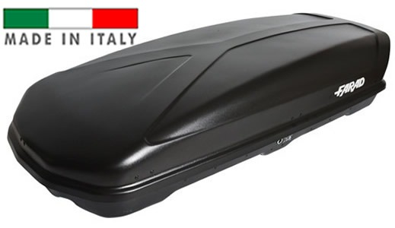

VALIJA KORAL N19 NL (NEGRO LUCIDO BRILLANTE)
 | CODIGO | N19NL
 | DIMENSIONES | 160X80X40
 | CAPACIDAD | 400LTS
 | PRECIO C/ IVA | $ 187,120.07
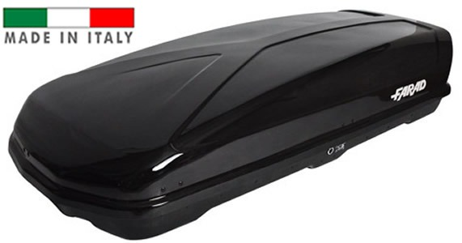

VALIJA KORAL N19 GM (GRIS METALIZADO )
 | CODIGO | N19GM
 | DIMENSIONES | 160X80X40
 | CAPACIDAD | 400LTS
 | PRECIO C/ IVA | $ 187,120.07
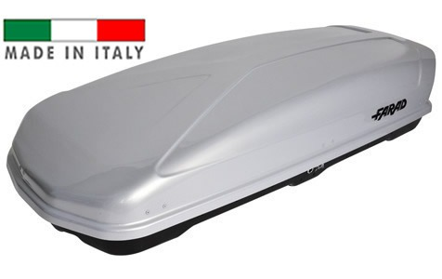

VALIJAS PORTAEQUIPAJE DOBLE APERTURA

VALIJA MARLIN N8 NG(NEGRO GROFATO MATE)
 | CODIGO | N8NG
 | DIMENSIONES | 160X80X40
 | CAPACIDAD | 400LTS
 | PRECIO C/ IVA | $ 187,120.07
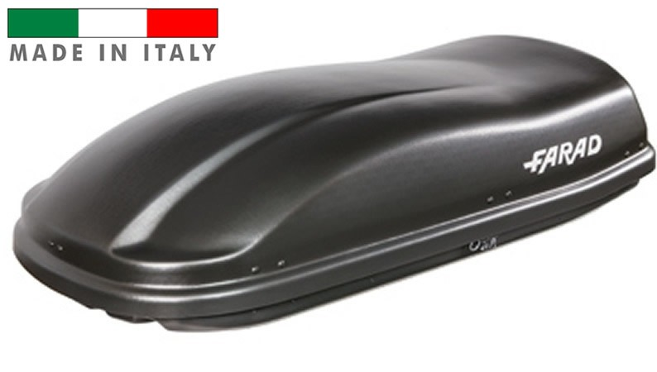

VALIJA MARLIN N8 NL (NEGRO LUCIDO BRILLANTE)
 | CODIGO | N8NL
 | DIMENSIONES | 160X80X40
 | CAPACIDAD | 400LTS
 | PRECIO C/ IVA | $ 187,120.07
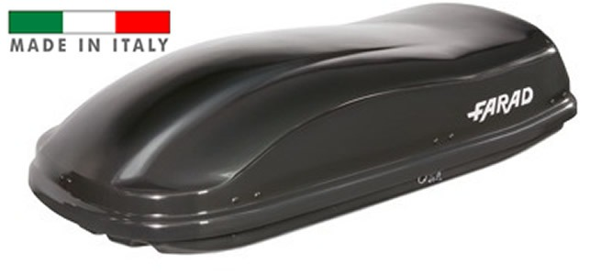

VALIJA MARLIN N8 GM (GRIS METAL)
 | CODIGO | N8GM
 | DIMENSIONES | 160X80X40
 | CAPACIDAD | 400LTS
 | PRECIO C/ IVA | $ 187,120.07
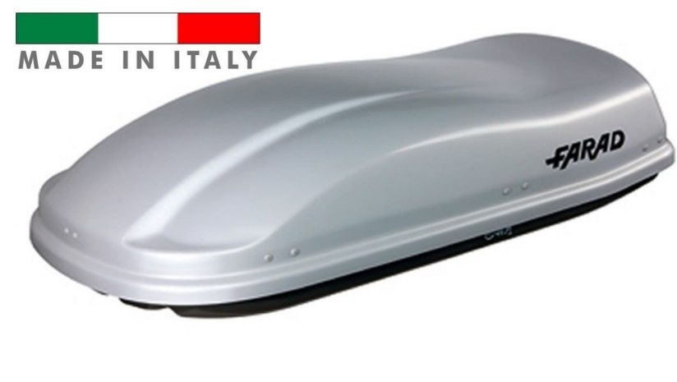

VALIJAS PORTAEQUIPAJE DOBLE APERTURA

VALIJA CRUB N18 NG (NEGRO GROFATO MATE)
 | CODIGO | N18NG
 | DIMENSIONES | 180X78X40
 | CAPACIDAD | 430LTS
 | PRECIO C/ IVA | $ 187,120.07
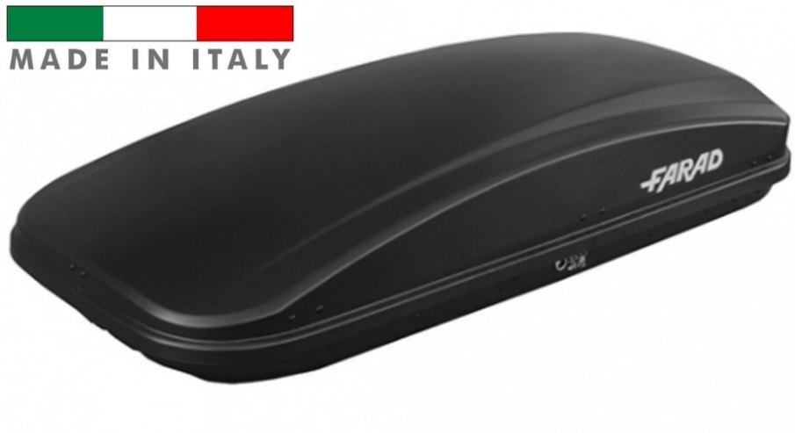

VALIJA TORPEDO N9 NL (NEGRO LUCIDO)
 | CODIGO | N9NL
 | DIMENSIONES | 160X80X40
 | CAPACIDAD | 400LTS
 | PRECIO C/ IVA | $ 187,120.07
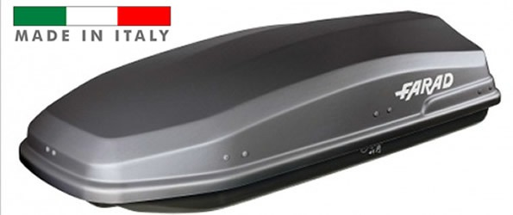

VALIJA KORAL N20 WHITE (BLANCA)
 | CODIGO | N20
 | DIMENSIONES | 190X80X40
 | CAPACIDAD | 480LTS
 | PRECIO C/ IVA | $ 243,823.07

